Sheet1
$$\sum_{i=1}^{N}{\{y −\left(w x+w \right)\}}$$
$$i$$
$$i$$
$$1$$
$$0$$
$$2$$
$$E\left(w , w \right)=$$
$$1$$
$$0$$
$$=0$$
$$\sum_{i=1}^{N}{\left\{y −\left(w x+w \right)\right\}}$$
$$i$$
$$i$$
$$1$$
$$0$$
$$. . . .$$
$$E\left(w , w \right)$$
$$1$$
$$0$$
$$∂$$
$$∂$$
$$w$$
$$0$$
$$=−2∗$$
$$(1)$$
$$=0$$
w0 편미분
w0 편미분
양변을 -2로 나누고 식을 정리하면
$$\sum_{i=1}^{N}{w}$$
$$=$$
$$\sum_{i=1}^{N}{w x}$$
$$−$$
$$0$$
$$\sum_{i=1}^{N}{y}$$
$$i$$
$$i$$
$$1$$
즉,
$$N∗w$$
$$=$$
$$0$$
$$\sum_{i=1}^{N}{y}$$
$$i$$
$$−$$
$$\sum_{i=1}^{N}{x}$$
$$i$$
$w$ *
$$1$$
양변을 N 으로 나누면
$$w$$
$$0$$
$$=$$
$$\sum_{i=1}^{N}{y}$$
$$i$$
$$\frac{1}{N}$$
$$−$$
$w$ *
$$1$$
$$\frac{1}{N}$$
$$\sum_{i=1}^{N}{x}$$
은 y의 평균 이고, 는 x의 평균 이므로
$$\sum_{i=1}^{N}{y}$$
$$i$$
$$\overline{y}$$
$$\sum_{i=1}^{N}{x}$$
$$i$$
$$\overline{x}$$
$$w$$
$$0$$
$$=$$
$$\overline{y}$$
$$−$$
$w ∗$
$$1$$
$$\overline{x}$$

Sheet1 (2)
$$\sum_{i=1}^{N}{\{y −\left(w x+w \right)\}}$$
$$i$$
$$i$$
$$1$$
$$0$$
$$2$$
$$E\left(w , w \right)=$$
$$1$$
$$0$$
$$=0$$
$$\sum_{i=1}^{N}{\left\{y −\left(w x+w \right)\right\}}$$
$$i$$
$$i$$
$$1$$
$$0$$
$$E\left(w , w \right)$$
$$1$$
$$0$$
$$∂$$
$$∂$$
$$w$$
$$1$$
$$=−2∗$$
$$=0$$
w0 편미분
w1 편미분
양변을 -2와 로 나누고 식을 정리하면
$$\sum_{i=1}^{N}{w x}$$
$$=$$
$$+$$
$$1$$
$$\sum_{i=1}^{N}{w x}$$
$$i$$
$$0$$
즉,
$$w$$
$$=$$
$$1$$
앞에서 정리한 w0를 대입하면
좌변을 w1로 두게끔 식을 정리하면
$$w$$
$$1$$
$$x$$
$$i$$
$$i$$
$$2$$
$$\sum_{i=1}^{N}{x}$$
$$2$$
$$i$$
$$\sum_{i=1}^{N}{x}$$
$$w$$
$$0$$
$$i$$
$$\sum_{i=1}^{N}{y x}$$
$$i$$
$$i$$
$$\sum_{i=1}^{N}{y x}$$
$$i$$
$$i$$
$$+$$
$$w$$
$$1$$
$$\sum_{i=1}^{N}{x}$$
$$2$$
$$i$$
$$+$$
$$\frac{1}{N}$$
$$\sum_{i=1}^{N}{x}$$
$$i$$
$$\sum_{i=1}^{N}{y}$$
$$i$$
$$w$$
$$−$$
$$1$$
$$\frac{1}{N}$$
$$\sum_{i=1}^{N}{x}$$
$$i$$
$$2$$
$$($$
$$)$$
$$=$$
$$\sum_{i=1}^{N}{y x}$$
$$i$$
$$i$$
$$=$$
$$\sum_{i=1}^{N}{x}$$
$$2$$
$$i$$
$$\frac{1}{N}$$
$$($$
$$\sum_{i=1}^{N}{x}$$
$$i$$
$$2$$
$$)$$
$$−$$
$$\sum_{i=1}^{N}{y x}$$
$$i$$
$$i$$
$$−$$
$$\frac{1}{N}$$
$$\sum_{i=1}^{N}{x}$$
$$\sum_{i=1}^{N}{y}$$
$$i$$
$$i$$

Sheet3
$$\sum_{j=1}^{N}{\{y −\left(w x +w \right)\}}$$
$$j$$
$$j$$
$$1$$
$$0$$
$$tst$$
$$tst$$
$$tst$$
$$2$$
$$\frac{1}{N}$$
$$tst$$
$$RMSE(w , w )$$
$$1$$
$$0$$
$$=$$

Sheet2
$$\sum_{j=1}^{N}{\{y −\left(w x +w \right)\}}$$
$$j$$
$$j$$
$$1$$
$$0$$
$$tst$$
$$tst$$
$$tst$$
$$2$$
$$\frac{1}{N}$$
$$tst$$
$$MSE(w , w )$$
$$1$$
$$0$$
$$=$$

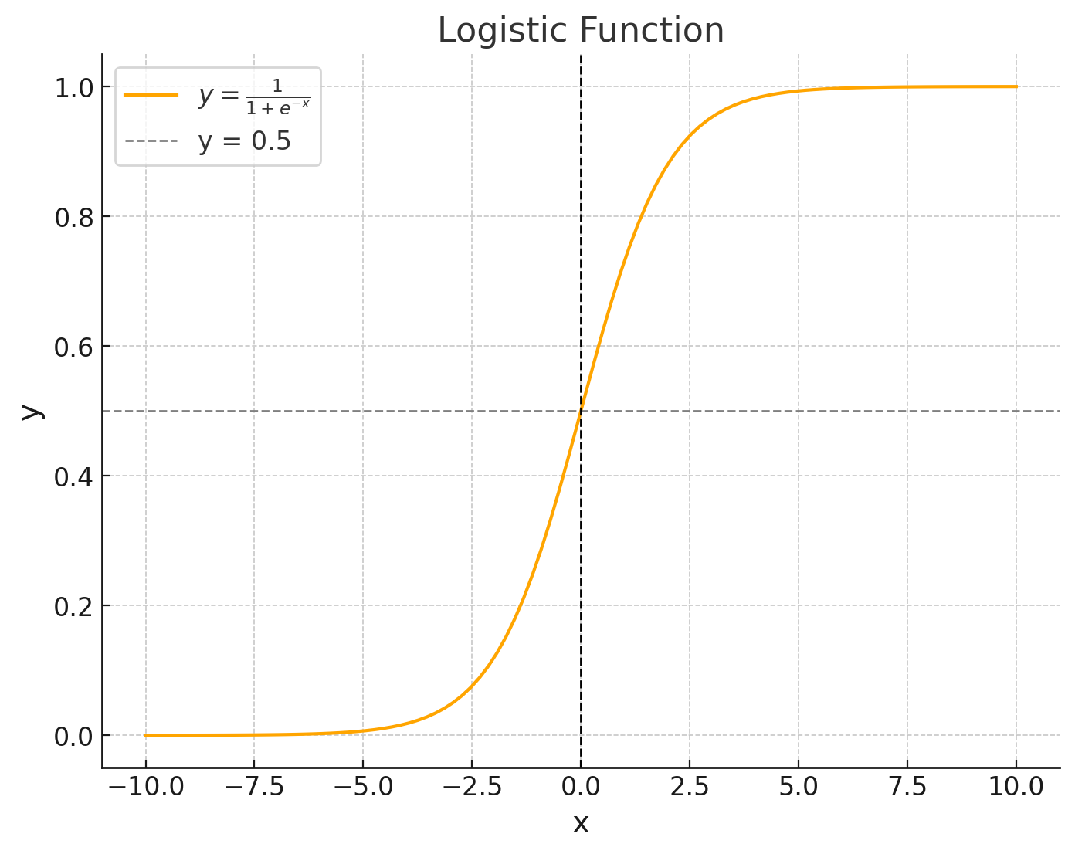

$$mx+b$$

P($y$ = 1|x) =
$$\frac{ e }{1+e}$$
$$mx+b$$

$$\frac{P(사건 발생)}{P(사건 비발생)}$$
$$\frac{\text{P}\text{(}y\text{ = 1|}\text{x}\text{) }}{1 − \text{P}\text{(}y\text{ = 1|}\text{x}\text{) }}$$

odds =
=

$$\frac{\text{P}\text{(}y\text{ = 1|}\text{x}\text{) }}{1 − \text{P}\text{(}y\text{ = 1|}\text{x}\text{) }}$$

e
$$mx+b$$

odds =
=

$$\frac{\text{P}\text{(}y\text{ = 1|}\text{x}\text{) }}{1 − \text{P}\text{(}y\text{ = 1|}\text{x}\text{) }}$$

log
logit(P) =

$$mx+b$$
e
= log

$$mx+b$$
=

$$\frac{\text{P}\text{(}y\text{ = 1|}\text{x}\text{) }}{1 − \text{P}\text{(}y\text{ = 1|}\text{x}\text{) }}$$

$$mx+b$$
logit(P) =
log
=
= 0

